Organlar2
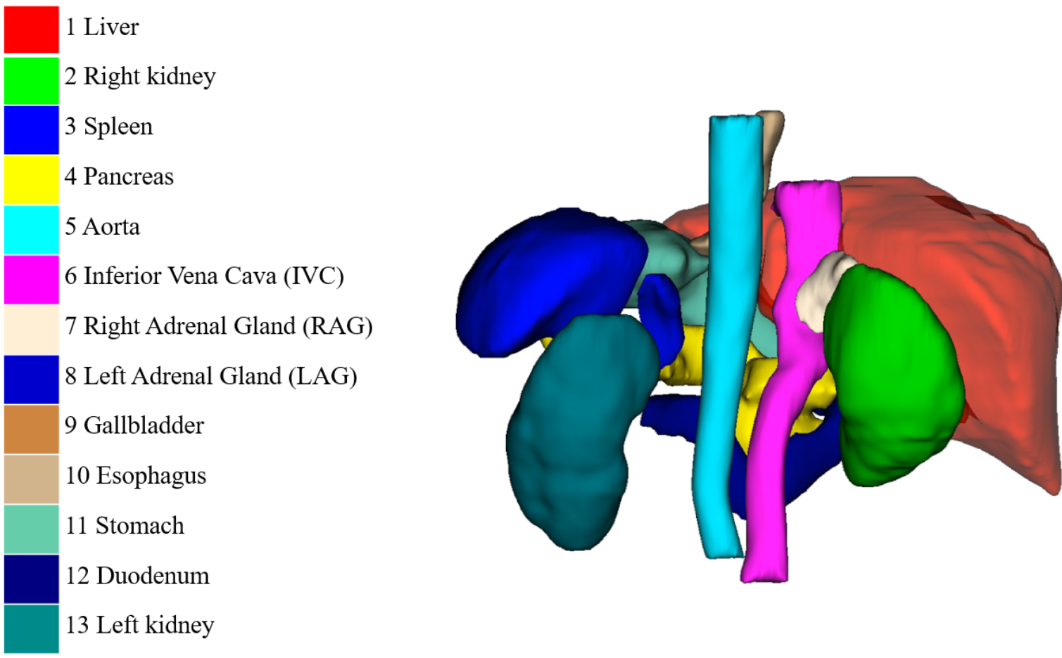
https://flare22.grand-challenge.org/

